关系图
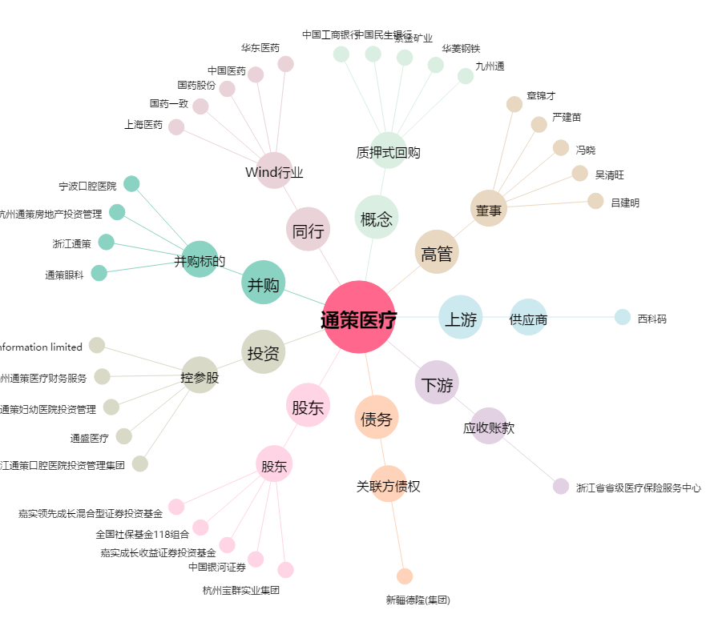
通策医疗[600763.SH] - 关系概览图

